主要寄存器
1.2主要状态寄存器
地址 | 名称 | 字节描述 | 字节长度 | 读/写 | 单位 | 偏移量 | 分辨率 | 描述
0x100 | 电池串数 H | 以下用S表示 | 1 | R |  |  | /
 | 电芯温度数量 L | 以下用N表示 | 1 | R |  |  | /
0x101 | 硬件版本号 | H | 1 | R |  |  | 0.1 | 0~255
 | 软件版本号 | L | 1 | R |  |  | 0.1 | 0~255
0x102 | 特殊识别符 | H | 1 | R |  |  | 1 | 0~255，特别定义的识别符
 | 协议版本号 | L | 1 | R |  |  | 1 | 0~255
0x103~0x104 | 设计容量 |  | 4 | R |  |  | 1mAh
0x105~0x106 | 剩余容量 |  | 4 | R |  |  | 1mAh
0x107~0x108 | 满充容量 |  | 4 | R |  |  | 1mAh
0x109~0x10A | 满充WH |  | 4 | R |  |  | 0.1WH
0x10B~0X10C | SOE(剩余WH） |  | 4 | R |  |  | 0.1WH
0X10D | 剩余容量比 | H:SOC | 1 | R |  |  | 0.5%/Bit
 | 健康度 | L:SOH | 1 | R |  |  | 1%/Bit
0X10E | 循环次数 |  | 2 | R |  |  |  | 放电电量累计总电量的80%(可设定)，记数一次
0X10F | 最长充电间隔 |  | 2 | R | 小时 |  | 1Hour/Bit
0X110 | 当前充电间隔 |  | 2 | R | 小时 |  | 1Hour/Bit
0x111 | 放电剩余时间 |  | 2 | R | min
0x112 | 充电剩余时间 |  | 2 | R | min
0x113 | 充电次数 |  | 2 | R |  |  |  | 放电后充电10分钟以上计数1次
0x114 | 放电次数 |  | 2 | R |  |  |  | 充电后放电10分钟以上计数1次
0x115 | 电池组总电压 |  | 2 | R | V |  | 0.1V/Bit | 单节累计总压
0x116 | VBat电压 |  | 2 | R | V |  | 0.1V/Bit | 电池总电压
0x117 | VPack电压 |  | 2 | R | V |  | 0.1V/Bit | Pack口电压
0x118 | VLoad电压 |  | 2 | R | V |  | 0.1V/Bit | 充电口电压
0x119~11A | 电池组电流 |  | 4 | R | A |  | 0.1mA/Bit | 放电为负，充电为正
0x11B | 均衡状态1~16 |  | 2 | R |  |  |  | 1~16串均衡状态
0x11C | 均衡状态17~32 |  | 2 | R |  |  |  | 17~32串均衡状态
0x11D | 充电MOS温度 | H | 1 | R |  | -40 | ℃
 | 放电MOS温度 | L | 1 | R |  | -40 | ℃
0x11E | 预充MOS温度 | H | 1 | R |  | -40 | ℃
 | 环境温度 | L | 1 | R |  | -40 | ℃
0x11F | 加热膜温度 | H | 1 | R |  | -40 | ℃
 | 极柱温度 | L | 1 | R |  | -40 | ℃
0x120~121 | BMS时间 |  | 4 | R |  |  | timestamp
0x122 | 最高电压 |  | 2 | R |  |  | 1mV/Bit
0x123 | 最低电压 |  | 2 | R |  |  | 1mV/Bit
0x124 | 平均电压 |  | 2 | R |  |  | 1mV/Bit
0X125 | 最大压差 |  | 2 | R |  |  | 1mV/Bit
0x126 | 最高序号 | 高字节序号 | 2 | R | ℃ | -40
 | 最高温度 | 低字节温度
0x127 | 最低序号 | 高字节序号 | 2 | R | ℃ | -40
 | 最低温度 | 低字节温度
0X128 | 最高/最低电压电芯编号 | 高字节：最高 | 2 | R
 |  | 低字节:最低
0X129~0X12A | 上电工作时间 |  | 4 | R |  |  | Hour/Bit
0X12B~0X12C | 总充容量 |  | 4 | R | AH
0X12D~0X12E | 总放容量 |  | 4 | R | AH
0X12F~0X130 | 保护状态 |  | 4 | R |  |  |  | BIT30 总压过压保护
 |  |  |  |  |  |  |  | BIT29 总压欠压保护
 |  |  |  |  |  |  |  | BIT28 加热膜温度保护
 |  |  |  |  |  |  |  | BIT27 温差保护
 |  |  |  |  |  |  |  | Bit26-压差保护
 |  |  |  |  |  |  |  | Bit25-充满保护
 |  |  |  |  |  |  |  | BIT24-充电MOS高温保护
 |  |  |  |  |  |  |  | Bit23-放电MOS高温保护
 |  |  |  |  |  |  |  | Bit22-保留
 |  |  |  |  |  |  |  | Bit21-电芯高温保护
 |  |  |  |  |  |  |  | Bit20-电芯低温保护
 |  |  |  |  |  |  |  | bit19-放电低温保护（电芯）
 |  |  |  |  |  |  |  | bit18-充电低温保护（电芯）
 |  |  |  |  |  |  |  | Bit17-放电高温保护（电芯）
 |  |  |  |  |  |  |  | Bit16-充电高温保护（电芯）
 |  |  |  |  |  |  |  | bit15-环境高温保护
 |  |  |  |  |  |  |  | bit14-环境低温保护
 |  |  |  |  |  |  |  | Bit13--保留
 |  |  |  |  |  |  |  | Bit12-AFE高温保护
 |  |  |  |  |  |  |  | Bit11-放电过流二级保护
 |  |  |  |  |  |  |  | Bit10-充电过流二级保护
 |  |  |  |  |  |  |  | Bit9-单体过放二级保护
 |  |  |  |  |  |  |  | Bit8-单体过压二级保护
 |  |  |  |  |  |  |  | bit7-绝缘保护
 |  |  |  |  |  |  |  | bit6-短路保护
 |  |  |  |  |  |  |  | bit5-放电过流一级保护
 |  |  |  |  |  |  |  | bit4-充电过流一级保护
 |  |  |  |  |  |  |  | bit3-预放电短路保护
 |  |  |  |  |  |  |  | bit2-极柱高温保护
 |  |  |  |  |  |  |  | bit1-单体过放一级保护
 |  |  |  |  |  |  |  | bit0-单体过压一级保护
0X131 | 失效状态 |  | 2 |  |  |  |  | BIT15 MOS NTC采集失效
 |  |  |  |  |  |  |  | BIT14 环境NTC采集失效
 |  |  |  |  |  |  |  | Bit13-电芯NTC采集失效
 |  |  |  |  |  |  |  | Bit12-AFE通讯失败
 |  |  |  |  |  |  |  | Bit11-电芯异常高温
 |  |  |  |  |  |  |  | Bit10-电流采集失效
 |  |  |  |  |  |  |  | Bit9-电压采集失效
 |  |  |  |  |  |  |  | Bit8-FUSE熔断状态
 |  |  |  |  |  |  |  | Bit6-RTC失效
 |  |  |  |  |  |  |  | Bit6-电芯超低压禁充失效
 |  |  |  |  |  |  |  | Bit5-电芯采样断线失效
 |  |  |  |  |  |  |  | Bit4-加热MOS失效
 |  |  |  |  |  |  |  | Bit3-防反MOS失效
 |  |  |  |  |  |  |  | bit2-预充MOS失效
 |  |  |  |  |  |  |  | bit1-放电MOS故障
 |  |  |  |  |  |  |  | bit0-充电MOS故障
0X132~0X133 | 指示状态1 |  | 4 | R |  |  |  | Bit31-倍电流较准状态
 |  |  |  |  |  |  |  | Bit30-零电流较准状态
 |  |  |  |  |  |  |  | Bit29 电压较准状态
 |  |  |  |  |  |  |  | Bit28 BMS板注册状态
 |  |  |  |  |  |  |  | Bit27 -保留
 |  |  |  |  |  |  |  | Bit26 DTED接入状态
 |  |  |  |  |  |  |  | Bit25 ACC接入状态
 |  |  |  |  |  |  |  | Bit24 CINP-接入状态
 |  |  |  |  |  |  |  | Bit23 CIN+接入状态
 |  |  |  |  |  |  |  | BIT22 -保留
 |  |  |  |  |  |  |  | BIT21 -保留
 |  |  |  |  |  |  |  | Bit20 放电握手状态(放电允许)
 |  |  |  |  |  |  |  | Bit19 充电握手状态(充电允许)
 |  |  |  |  |  |  |  | bit18-加热膜开启指示
 |  |  |  |  |  |  |  | bit17-GPS电源指示
 |  |  |  |  |  |  |  | bit16-充电器压差检测状态
 |  |  |  |  |  |  |  | Bit15-负载接入状态指示
 |  |  |  |  |  |  |  | Bit14-按键状态
 |  |  |  |  |  |  |  | bit13-振动传感状态
 |  |  |  |  |  |  |  | bit12-通讯DCDC输出指示
 |  |  |  |  |  |  |  | Bit11-保留
 |  |  |  |  |  |  |  | Bit10--保留
 |  |  |  |  |  |  |  | Bit9-防反FET开关指示
 |  |  |  |  |  |  |  | Bit8-预充FET开关指示
 |  |  |  |  |  |  |  | Bit7-放电FET开关指示
 |  |  |  |  |  |  |  | Bit6-充电FET开关指示
 |  |  |  |  |  |  |  | Bit5-放电限流指示
 |  |  |  |  |  |  |  | Bit4-充电限流指示
 |  |  |  |  |  |  |  | bit3-回馈充电状态
 |  |  |  |  |  |  |  | bit1-充电状态指示
 |  |  |  |  |  |  |  | bit0-放电状态指示
0X134~0X135 | 告警状态1 |  | 4 | R |  |  |  | bit19~bit31-预留
 |  |  |  |  |  |  |  | bit18-绝缘告警
 |  |  |  |  |  |  |  | Bit17-温差告警
 |  |  |  |  |  |  |  | bit16-压差告警
 |  |  |  |  |  |  |  | bit15-放电过流告警
 |  |  |  |  |  |  |  | bit14-充电过流告警
 |  |  |  |  |  |  |  | bit13-总压低压告警
 |  |  |  |  |  |  |  | bit12-总压过压告警
 |  |  |  |  |  |  |  | bit11-单体低压告警
 |  |  |  |  |  |  |  | bit10-单体过压告警
 |  |  |  |  |  |  |  | bit9-低电量告警
 |  |  |  |  |  |  |  | BIT8-充电MOS高温告警
 |  |  |  |  |  |  |  | bit7-放电MOS高温告警
 |  |  |  |  |  |  |  | bit6-环境低温告警
 |  |  |  |  |  |  |  | bit5-环境高温告警
 |  |  |  |  |  |  |  | bit4-热失控告警
 |  |  |  |  |  |  |  | bit3-放电及静置低温告警（电芯）
 |  |  |  |  |  |  |  | bit2-充电低温告警（电芯）
 |  |  |  |  |  |  |  | bit1-放电及静置高温告警（电芯）
 |  |  |  |  |  |  |  | bit0-充电高温告警（电芯）
0X136 | 主动均衡电流值H |  | 1 | R | A | 0 | 0.1A/Bit | 全为FF或者0x00为无效
 | 保留 |  | 1 | R
0X137 | 保留 |  | 2 | R
0X138 | 生产日期 |  | 2 | R |  |  |  | 年[9:15]+月[5:8]+日[0:4]
0X139 | 自订义参数[8] |  | 16 | R
0X141~(0X141+S-1) | 电芯电压[S] |  | 2*S | R |  |  | 1mv/bit
... | 电芯温度[N] |  | 2*N | R |  | 0.1 | kelvin | 25度即值为250+2731
... | 硬件型号 |  | 32 | R
... | 电池组编号 |  |  | R |  |  |  | 最大32个字符不足补0
... | BMS板编码 |  |  | R |  |  |  | 最大32个字符不足补0
... | 蓝牙MAC地址 |  | 10 | R |  |  |  | 全为FF或0X00为无效，一般为6BYTE
...表示地址按数量顺延
 |  |  | 108

 |  |  | 解析发送指令
先获取主要寄存器0x100~0x135 |  |  | 头码 | 来源地址 | 目标地址 | 功能码 | 起始地址 | 寄存器数量 | CRC | 结尾
发送 | 7F 55 FE 01 03 01 00 00 35 84 21 FD |  | 7F 55 | FE | 01 | 03 | 01 00 | 00 35 | 1E 6A | FD

 |  |  | 解析回复指令
 | 案例回复 |  | 头码 | 来源地址 | 目标地址 | 功能码 | 数据长度 | 内容
回复 | 7F 55 01 FE 03 6A 18 02 0A 0B FF 01 00 00 4E 20 00 00 27 0F 00 00 4E 20 00 00 0C 80 00 00 08 BF 62 64 00 00 01 65 00 00 FF FF FF FF 00 03 00 02 03 0E FF FF FF FF FF FF 00 00 00 00 51 08 00 11 43 43 FF 44 28 28 6A D0 A1 91 0C E3 0C B7 0C BB 00 2C 02 44 01 43 0F 06 00 00 00 00 00 00 00 00 00 00 00 00 00 00 00 00 00 00 B0 18 10 40 00 00 1C 88 FD |  | 7F 55 | 01 | FE | 03 | 6A | 对照主要状态寄存器地址从0x100开始解析，14为电池串数S，02为电芯温度数量N，0A为硬件版本，0A为软件版本，FF为特殊识别符，01为协议版本号......以此类推按照寄存器地址逐个解析可获得对应寄存器的数据信息，截止到0x135地址寄存器, 根据协议中均衡状态解析51 08 00 11，高位为1-16串，低位为17-32串口 | 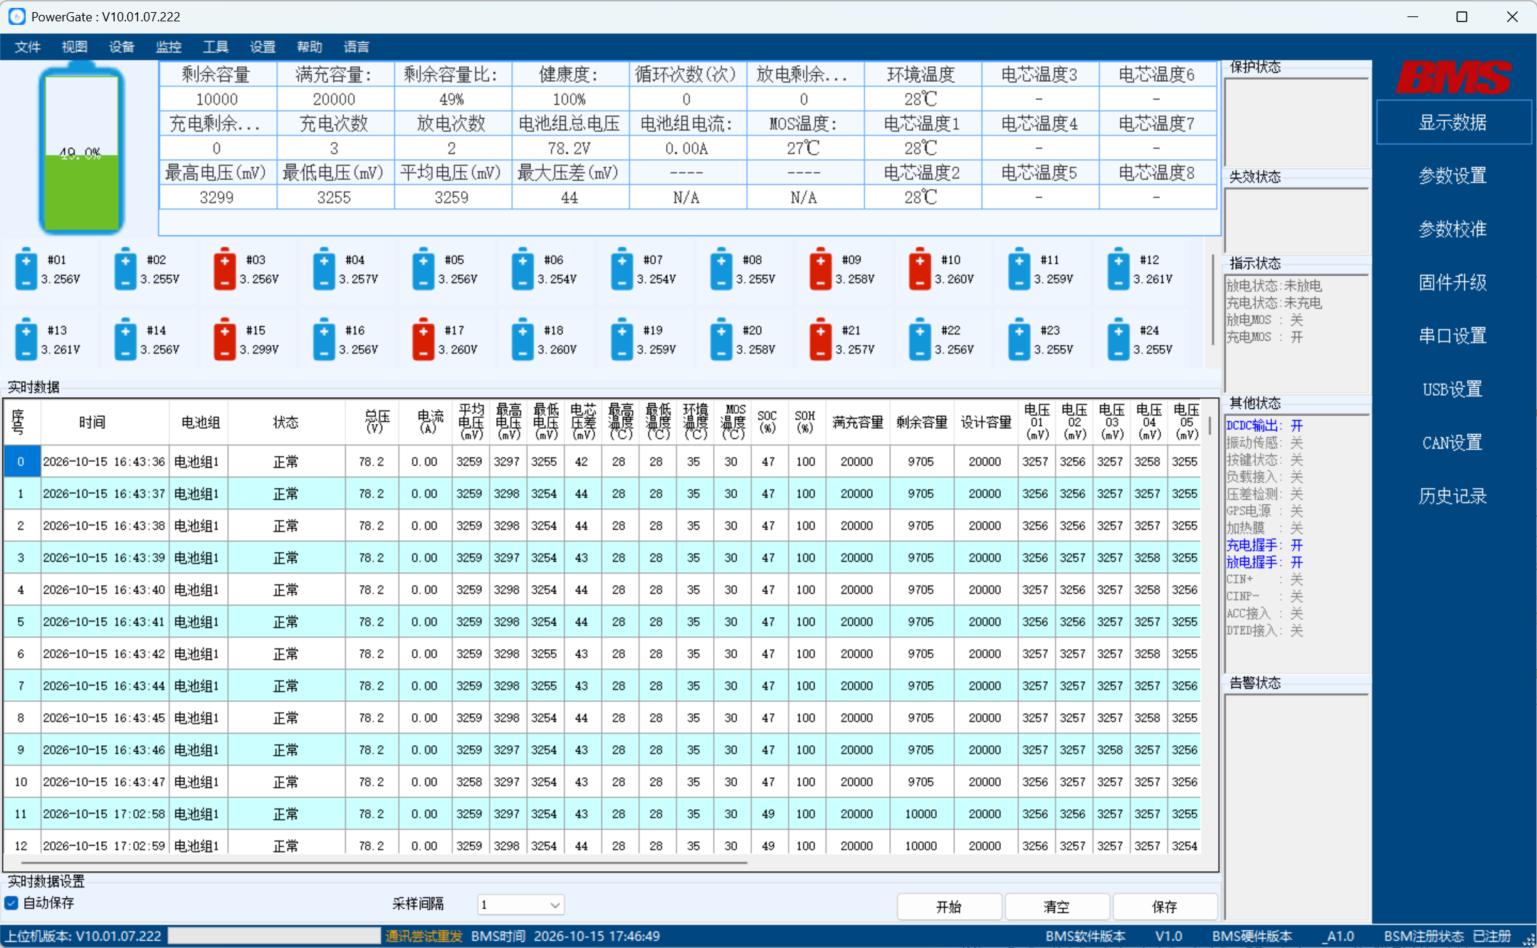

 |  |  | 解析发送指令
查询均衡电流指令 |  |  | 头码 | 来源地址 | 目标地址 | 功能码 | 起始地址 | 寄存器数量 | CRC | 结尾
发送 | 7F 55 FE 01 03 01 36 00 01 65 F8 FD |  | 7F 55 | FE | 01 | 03 | 01 36 | 00 01 | 65 F8 | FD

 |  |  | 解析回复指令
 |  |  | 头码 | 来源地址 | 目标地址 | 功能码 | 数据长度 | 内容
非主动均衡板回复 | 7F 55 01 FE 03 02 FF FF AD E0 FD |  | 7F 55 | 01 | FE | 03 | 02 | FF FF 高位为均衡电流值，低位不处理，高位如果获取到是0XFF，那就不属于主动均衡板，不需要处理均衡电流跟均衡状态

 |  |  | 头码 | 来源地址 | 目标地址 | 功能码 | 数据长度 | 内容
主动均衡板回复 | 7F 55 01 FE 03 02 0F FF E9 E0 FD |  | 7F 55 | 01 | FE | 03 | 02 | 0F FF/00 FF 高位如果获取到为0X00或者不等于0xFF，那就属于主动均衡板，需要显示当前读取到的均衡电流跟均衡状态(D)，均衡电流值=0x0F*0.1A
 | 7F 55 01 FE 03 02 00 FF EC 10 FD

